맵 형태 제시
 | 트로피

 | 바닥

 | 플랫폼

조건 | 비대칭
컨셉 | 회전하는 바람개비

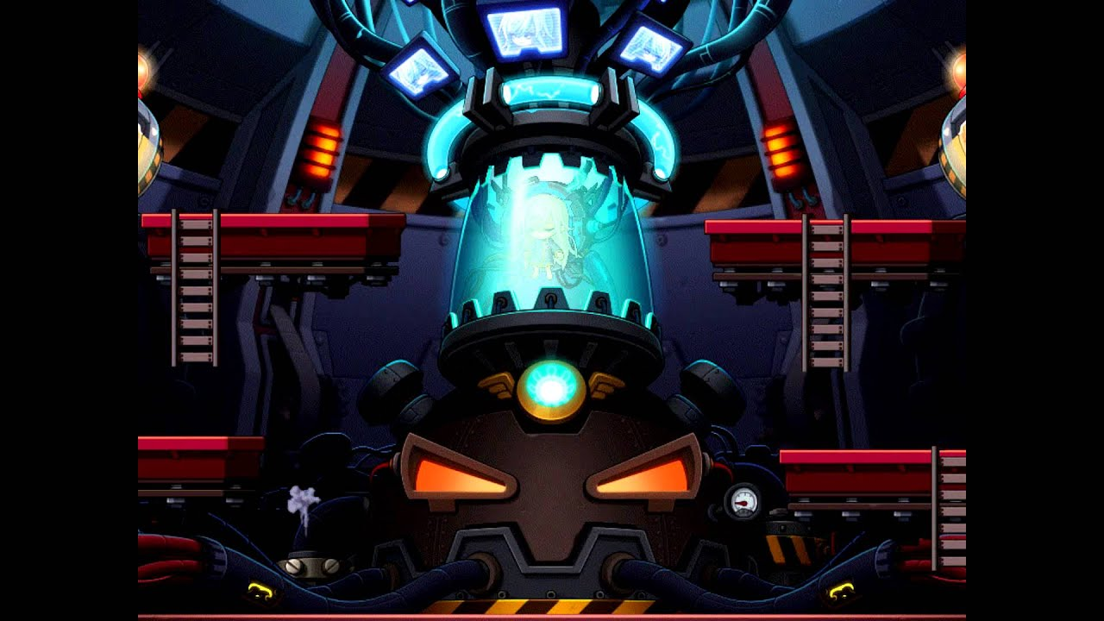
 | 트로피

 | 바닥

 | 플랫폼

조건 | 대칭
컨셉 | 메이플스토리 참조

 | 트로피

 | 바닥

 | 플랫폼

조건 | 대칭
컨셉 | 십자가 모양 플랫폼

